Feuille 1
Glossaire | Définition
Outils pour le développement d'applications natives | Consiste à développer avec les outils/langages propres à chaque système d'exploitation.
Sous iOS : Nécessite un matériel Apple
Xcode (IDE pour iOS) | Est un environnement (IDE - Intégrated Development Environnement) de développement pour le système d'exploitation macOS ainsi que pour IOS
Objective-C (Langage pour iOS) | Objective-C est un langage de programmation orienté objet réflexif extension du C. Il est principalement utilisé dans les systèmes d'exploitation d'Apple : macOS et son dérivé iOS
Sous Android
Android studio (IDE pour ANDROID) | Est un environnement (IDE) de développement pour le système d'exploitation Android
Eclipse (IDE pour ANDROID) | Eclipse est un projet, décliné et organisé en un ensemble de sous-projets de développements logiciels, de la fondation Eclipse visant à développer un environnement de production de logiciels libre qui soit extensible, universel et polyvalent, en s'appuyant principalement sur Java.
Java (Langage pour ANDROID) | Langage de développement pour Android
Pour créer une application mobile, il faut “communiquer avec le SDK natif” via le code source.
SDK (propre à chaque système d'exploitation) | SDK (Software Development Kit) est l'ensemble des outils d'accès aux fonctionalités d'un mobile (géolocalisation, contact, médias, appareil photo…) pour permettre la programmation d’applications mobiles.
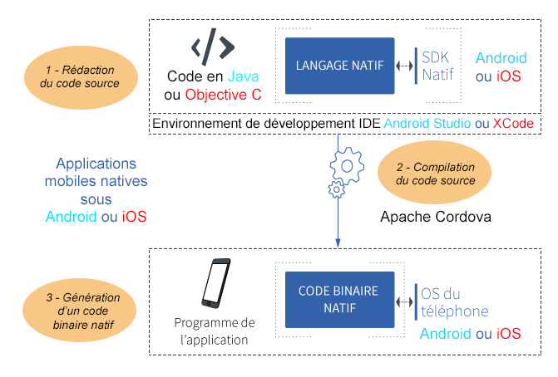
Compilateur | Un compilateur est un programme qui transforme un langage de programmation source en général de haut niveau en un langage cible de plus bas niveau.
PhoneGap (Compilateur Cordoba pour les APP Hybrides) a des extentions commerciales | Adobe PhoneGap ou seulement PhoneGap est un framework destiné à faciliter la création d'applications mobiles pour différentes plateformes - Android, iOS, Windows Phone. Développé par Adobe Systems, il est basé sur Apache Cordova et distribué sous licence open-source.

Vue.js (Framework) | Est un Framework Javascript évolutif pour construire des interfaces utilisateur. Il peut être intégré avec d'autres bibliothèques ou projets existants.
React (Framework) | React (aussi appelé React.js ou ReactJS) est une bibliothèque JavaScript libre développée par Facebook depuis 2013. Le but principal de cette bibliothèque est de faciliter la création d'application web monopage. React ne génère que l'interface de l'application considérée comme la Vue dans le modèle MVC. Elle peut être utilisée avec une autre bibliothèque comme AngularJS.
Angular (Framework) | AngularJS est un framework JavaScript libre et open source développé par Google. Il permet de développer des pages web.
Ionic (Framework) | Framework basé initialement sur Angular JS et Apache Cordova, Ionic permet de créer un code multisupport en utilisant des outils Web comme html, CSS, Javascript, afin de générer des applications iOS, Android, Chrome, Windows Phone ou autres.

Task runner | Petits logiciels écrits en JavaScript qui permettent d'automatiser les tâches récurrentes lors d'un développement Web.
Dépendance | Module indépendant ( bibliothèques) contenu dans un projet informatique (chargé dans le dossier nodes-modules) nécessaire au fonctionnement de celui-ci. L'ensemble des dépendances sont réunies dans un fichier package.json
NPM (Node.js) | Package Manager à l'origine pour Node.js devenu le package manager du Javascript aussi bien en front qu'en back. C'est un gestionnaire de taches grace aux scripts qu'il permet d'exécuter.

Single page app | Une application web monopage (en anglais single-page application ou SPA) est une application web accessible via une page web unique. Le but est d'éviter le chargement d'une nouvelle page à chaque action demandée, et de fluidifier ainsi l'expérience utilisateur
App native | Une application native est une application mobile conçue pour un système d'exploitation spécifique téléchargeable depuis les boutiques en ligne (Apple Store, Samsung Apps...)
App hybride | Application basée sur un contenu Web commun aux différents systèmes d'exploitation qui est ensuite "encapsulé" dans une sur-couche adaptée aux défférents systèmes souhaités.
WebApp | Une WebAPP est une application mobile basée sur les langages de programmation Html, CSS5 et JavaScript et dont accessibles sur tous les navigateurs mobiles quelque soit la plateforme. Elles sont moins coûteuses à développer que les applications natives et permettent d'avoir un responsive design sur toutes les plateformes.

API | Une API est une Interface de Programmation Applicative (Application Programming Interface) : Une application qui permet de récupérer une collection de données sous format .json
RESTFUL | Une API compatible REST, ou « RESTful », est une interface de programmation d'application qui fait appel à des requêtes HTTP pour obtenir (GET), placer (PUT), publier (POST) et supprimer (DELETE) des données.
Stores | Boutiques en ligne permettant de télécharger des applications mobiles natives. Le Play Store pour Android et l'Apple Store pour Apple. Itunes est une application native IOs permettant de gérer des contenus multimédias.

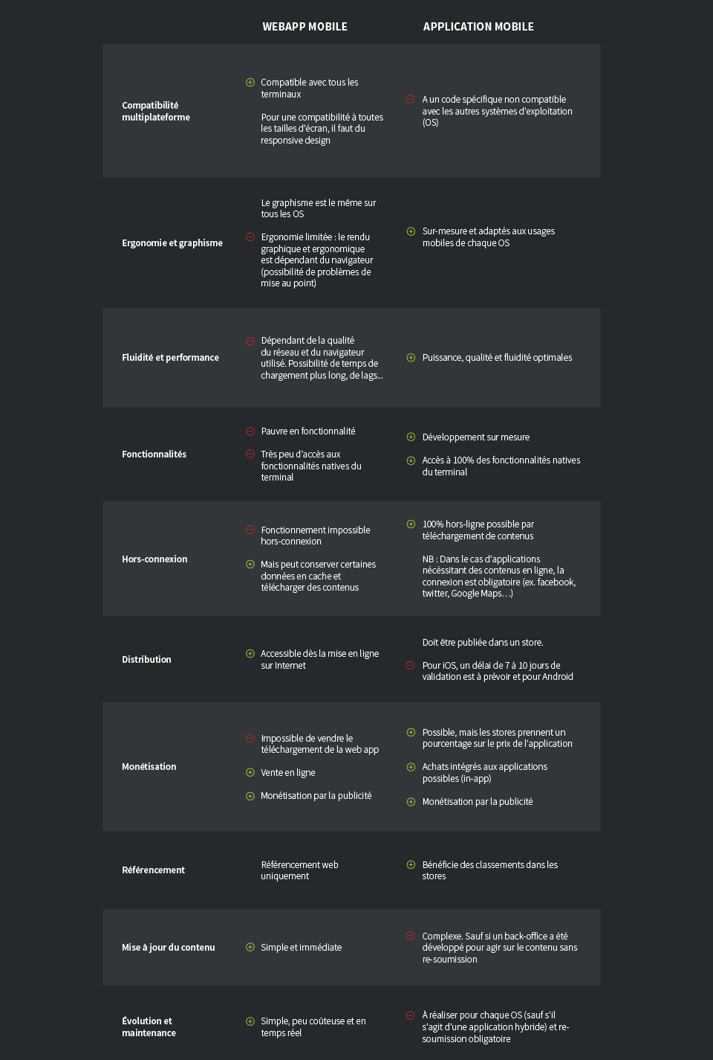

 | et

